Sheet1
Scene No. | 0
Quest Title | 最大的鸟
Quest Log | 找盖尔波特要玩具
Map No. | 16
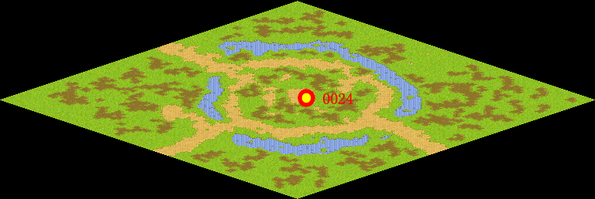
NPC No. | 24
Condition | lv>0
Dialog | 我要找盖尔波特要一个玩具，要是世界上最大的鸟。
Select | 1：接受，2：不接受
Result | 1 : Scene 0001, 2 : 关闭对话框

ScriptFile | Qlog-0116-000.scr
 | Q0024-0116-000.scr

